DK - Düker
Netzbetreiber: | X-Stadt |  |  |  |  | Berichtsjahr (BJ): | 2022

 | Zutreffendes ankreuzen! |  |  | Anzahl der Überprüfungen im Berichtsjahr |  |  |  |  | Überwachungshäufigkeiten gemäß den Selbstüberwachungsanweisungen *
Düker | Entwässerungs-system |  |  | Anzahl der optischen Inspektionen am Ein- und Auslaufbauwerk im BJ | 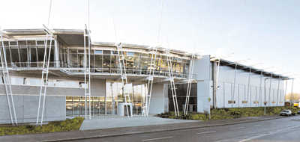 Anzahl der Funktions-überprüfungen von Sonder-einrichtungen im BJ | zuletzt durchgeführte Überprüfung der Leistungs-fähigkeit und des Rückstau-verhaltens | letzte Feststellung sichtbarer Schäden am Düker | letzte Überprüfung auf Wasser-dichtheit des Dükers | Anzahl der optischen Inspektionen am Ein- und Auslaufbauwerk im BJ | Anzahl der Funktions-überprüfungen von Sonder-einrichtungen im BJ | zuletzt durchgeführte Überprüfung der Leistungs-fähigkeit und des Rückstau-verhaltens
Bezeichnung | RW | SW | MW | Anzahl | Anzahl | Jahr | Jahr | Jahr | Anzahl | Anzahl | Jahr

*Die Vorgaben aus den Selbstüberwachungsanweisungen sind nur einzutragen, wenn abweichende Häufigkeiten gegenüber den Vorgaben aus der SüwVO Abw festgelegt worden sind.

